前提
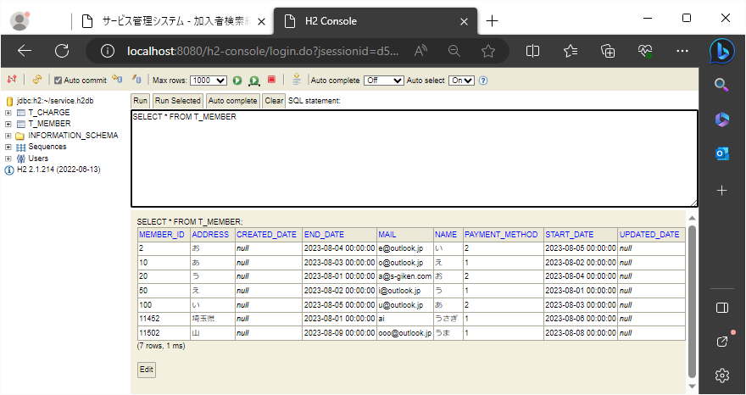
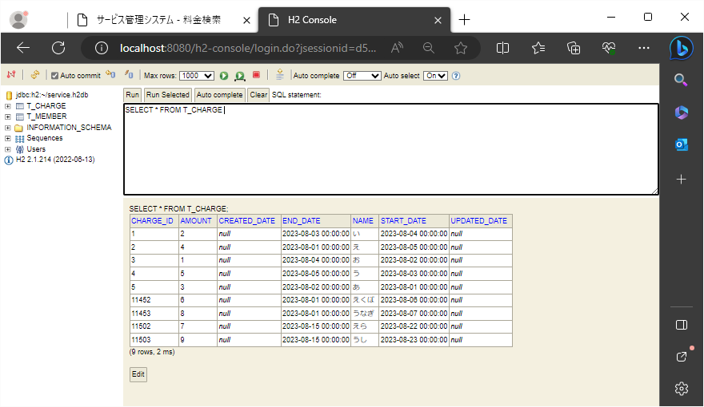
2023-08-23

 | 元の条件選択が反映される前のデータベース

 | 加入者編集ページ |  |  | 料金編集ページ
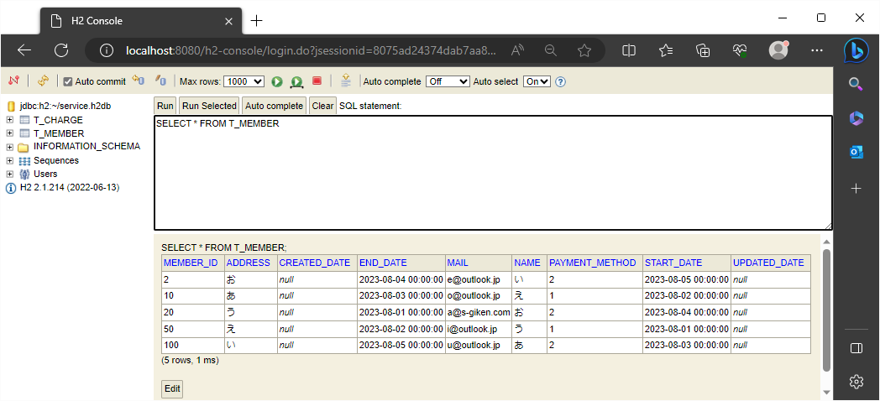
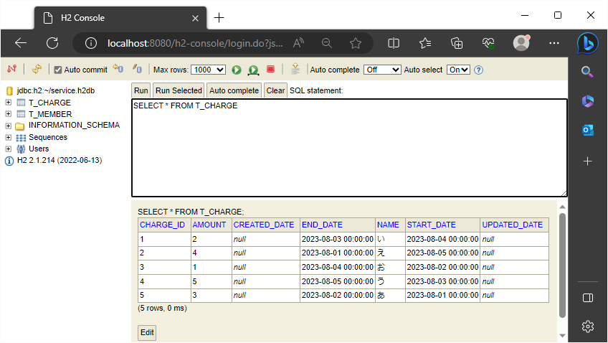

17-18-30 | 前提置き換え
 |  | aデータ |  |  | bデータ
 | 加入者編集ページ |  | 料金編集ページ

1
2023/8/23

 | 加入者編集ページ
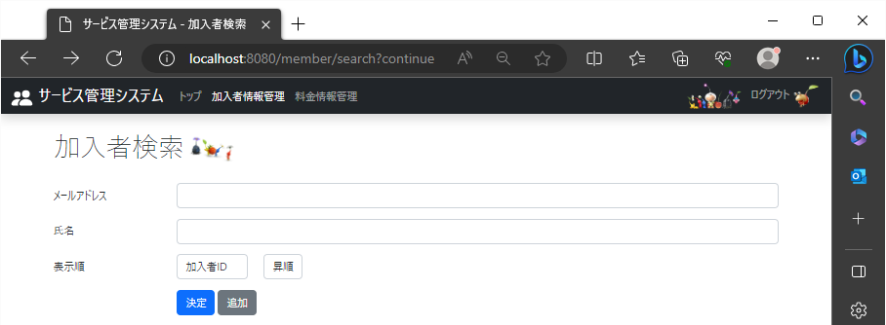

 |  | 1-1 |  |  | 1-2
 |  | 加入者検索名の下に表示順の文字を表示 |  |  | 項目を一覧で選択できるプルダウンを適当な枠のサイズで表示

 |  |  |  |  | 1-3
 |  |  |  |  | 検索条件を指定するプルダウンを適当な枠のサイズで表示

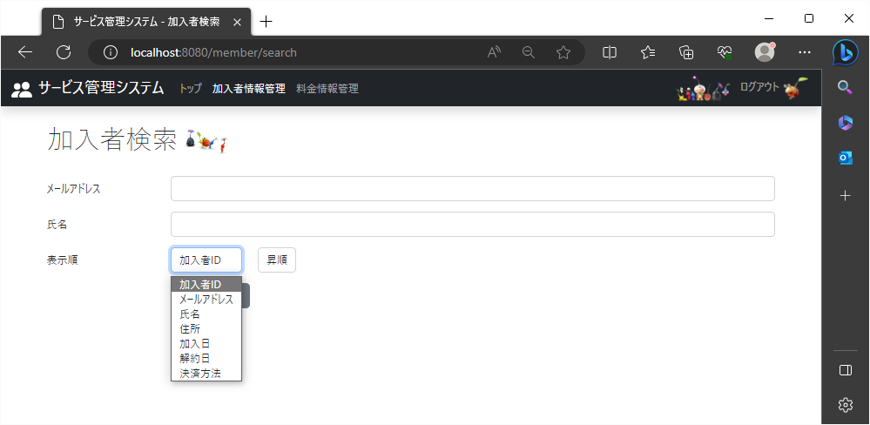

 |  |  | 手順①1-4
 |  |  | 検索結果画面で表示する項目の列名が縦に選択できる形で表示
手順③
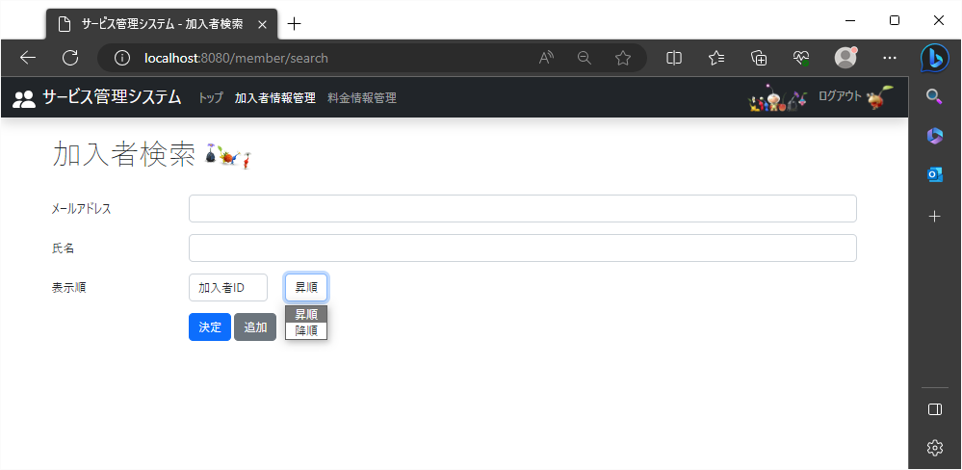

 |  |  |  | 手順②1-5
 |  |  |  | 検索結果画面で表示する際の条件が昇順と降順が縦に選択できる形で表示

2
2023-08-23

 | 未入力状態で検索する際の表示順が、加入者ID・昇順の時
 | 加入者編集ページ
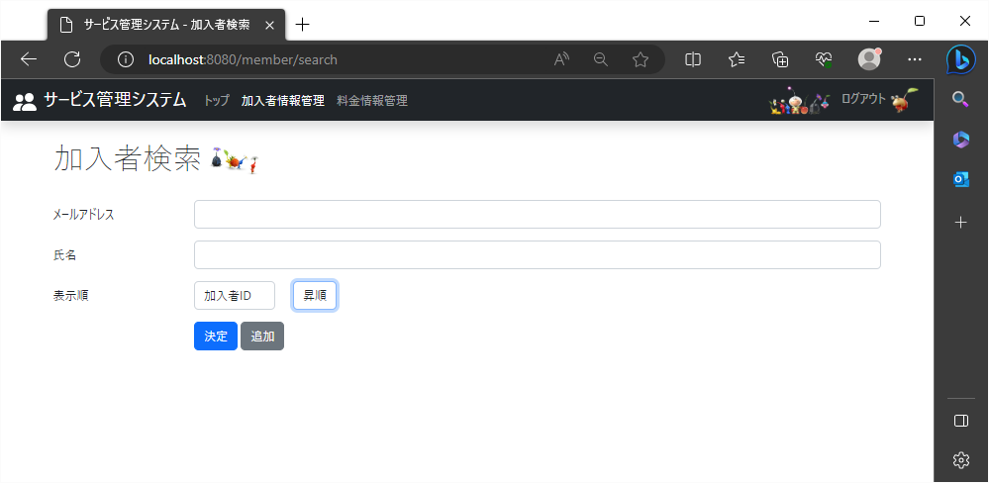

 |  |  | 手順① |  | 手順②
 |  |  | 「加入者ID」を選択 |  | 「昇順」を選択
 |  |  |  | ← | ←

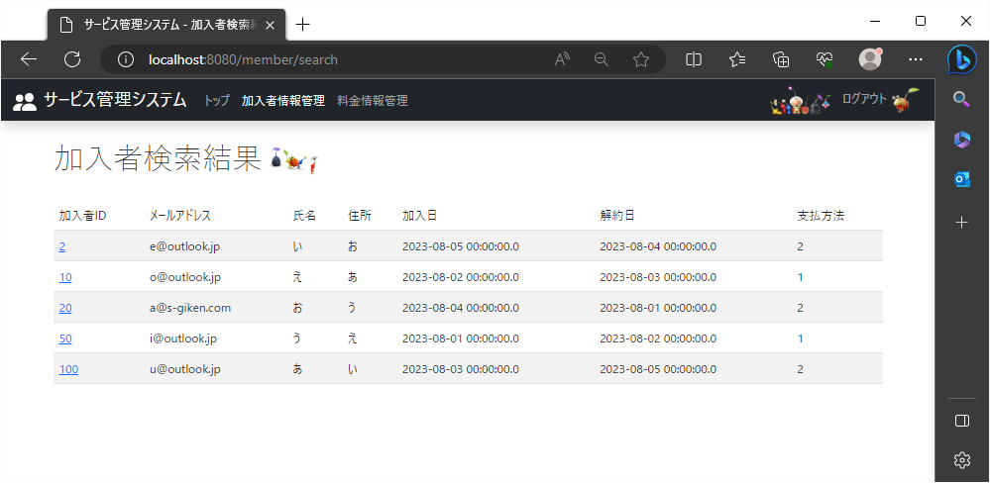

 |  | 手順③
 |  | 加入者IDの数字が小さい順にレコードが表示される

3
2023/8/23

 | 未入力状態で検索する際の表示順が、メールアドレス・昇順の時
 | 加入者編集ページ
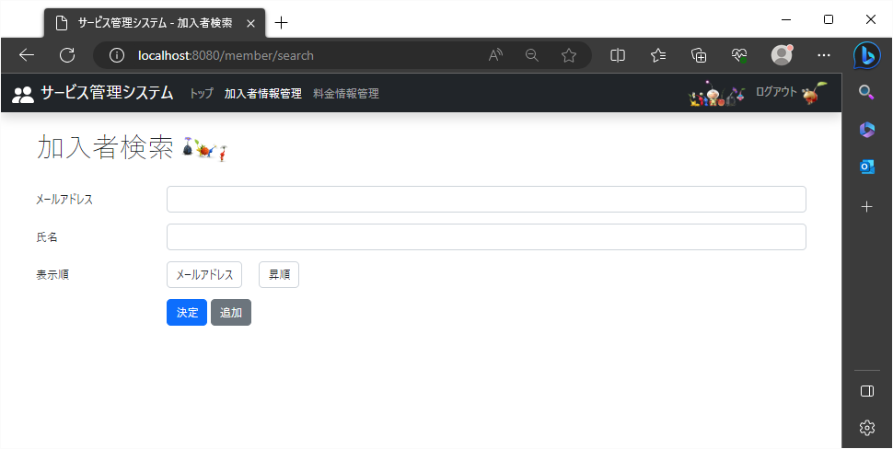

 |  |  | 手順① |  | 手順②
 |  |  | 「メールアドレス」を選択 |  | 「昇順」を選択
 |  |  |  |  | ←
 |  |  |  | ←

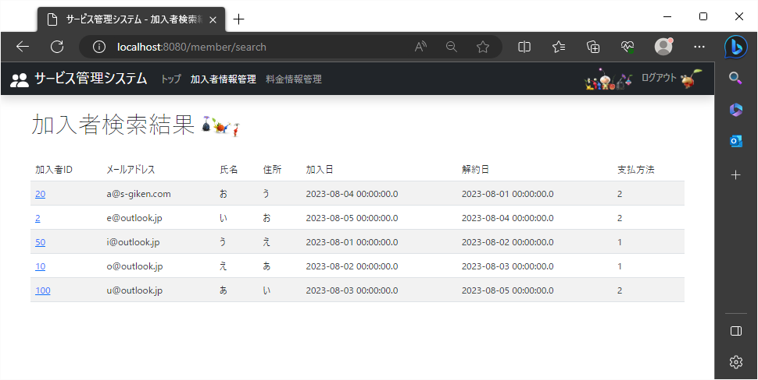

 |  | 手順③
 |  | メールアドレスの文字コードが小さい順にレコードが表示される

4
2023-08-23

 | 未入力状態で検索する際の表示順が、メールアドレス・昇順の時
 | 加入者編集ページ
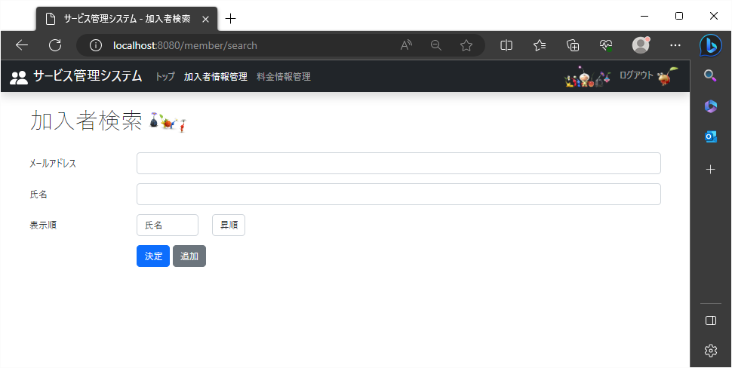

 |  | 手順① |  | 手順②
 |  | 「氏名」を選択 |  | 「昇順」を選択
 |  |  |  | ←

 |  |  | ←



 |  |  | 手順③
 |  |  | 氏名の文字コードが小さい順にレコードが表示される

5
2023/8/23

 | 未入力状態で検索する際の表示順が、住所・昇順の時
 | 加入者編集ページ


 |  | 手順① |  | 手順②
 |  | 「住所」を選択 |  | 「昇順」を選択
 |  |  |  | ←

 |  |  | ←



 |  |  | 手順③
 |  |  | 住所の文字コードが小さい順にレコードが表示される

6
2023/8/23

 | 未入力状態で検索する際の表示順が、加入日・昇順の時
 | 加入者編集ページ


 |  | 手順① |  |  | 手順②
 |  | 「加入日」を選択 |  |  | 「昇順」を選択
 |  |  |  |  | ←

 |  |  | ←



 |  |  |  | 手順③
 |  |  |  | メールアドレスの文字コードが小さい順にレコードが表示される

7
2023/8/23

 | 未入力状態で検索する際の表示順が、解約日・昇順の時
 | 加入者編集ページ


 |  | 手順① |  | 手順②
 |  | 「解約日」を選択 |  | 「昇順」を選択
 |  |  |  | ←

 |  |  | ←

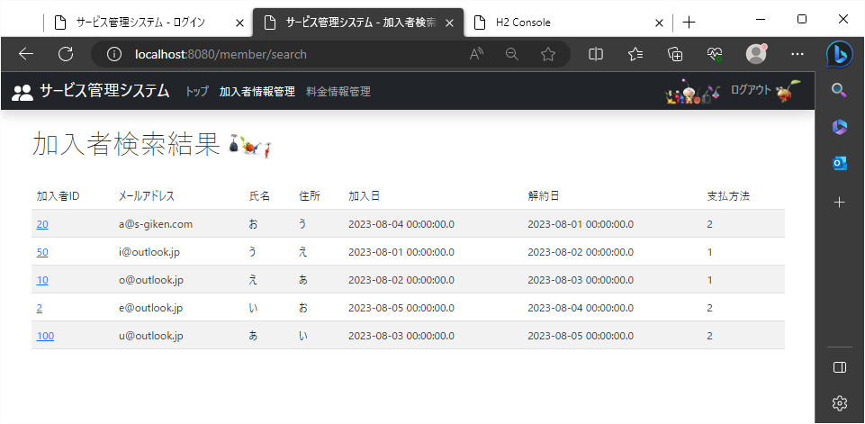

 |  |  |  |  | 手順③
 |  |  |  |  | 解約日の数字が小さい順にレコードが表示される

8
2023/8/23

 | 未入力状態で検索する際の表示順が、決済方法・昇順の時
 | 加入者編集ページ


 |  | 手順① |  | 手順②
 |  | 「決済方法」を選択 |  | 「昇順」を選択
 |  |  |  | ←

 |  |  | ←



 |  |  |  |  | 手順③
 |  |  |  |  | 決済方法の数字が小さい順にレコードが表示される

9
2023-08-23

 | 未入力状態で検索する際の表示順が、加入者ID・降順の時
 | 加入者編集ページ


 |  |  | 手順① |  | 手順②
 |  |  | 「加入者ID」を選択 |  | 「降順」を選択
 |  |  |  | ←
 |  |  |  |  | ←



 |  | 手順③
 |  | 加入者IDの数字が大きい順にレコードが表示される

10
2023/8/23

 | 未入力状態で検索する際の表示順が、メールアドレス・降順の時
 | 加入者編集ページ


 |  |  | 手順① |  | 手順②
 |  |  | 「メールアドレス」を選択 |  | 「降順」を選択

 |  |  |  | ← | ←

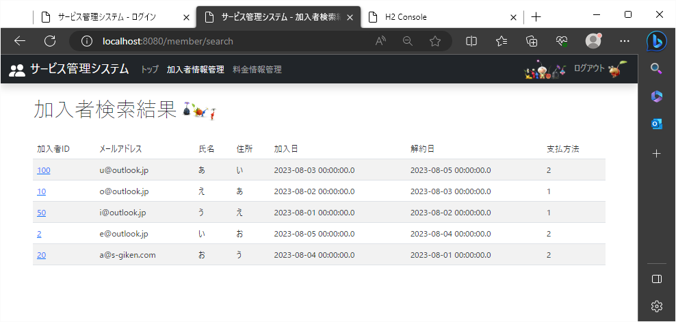

 |  | 手順③
 |  | メールアドレスの文字コードが大きい順にレコードが表示される

11
2023/8/23

 | 未入力状態で検索する際の表示順が、氏名・降順の時
 | 加入者編集ページ
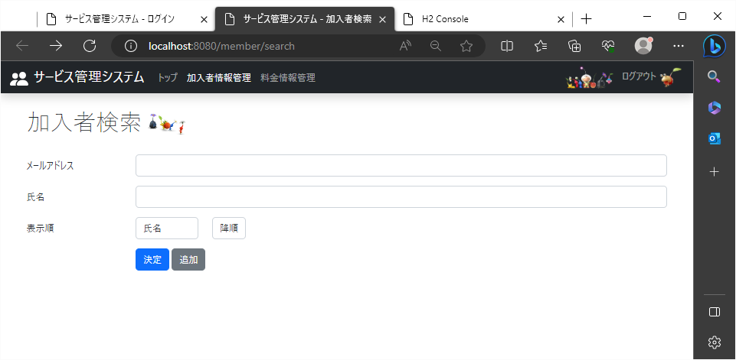

 |  | 手順① |  | 手順②
 |  | 「氏名」を選択 |  | 「降順」を選択

 |  |  |  | ←
 |  |  | ←



 |  |  | 手順③
 |  |  | 氏名の文字コードが大きい順にレコードが表示される

12
2023/8/23

 | 未入力状態で検索する際の表示順が、住所・降順の時
 | 加入者編集ページ


 |  | 手順① |  | 手順②
 |  | 「住所」を選択 |  | 「降順」を選択

 |  |  |  | ←

 |  |  | ←

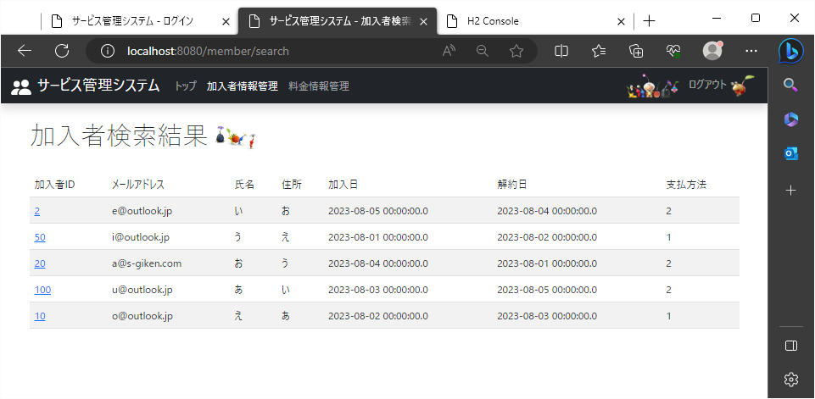

 |  |  | 手順③
 |  |  | 住所の文字コードが大きい順にレコードが表示される

13
2023/8/23

 | 未入力状態で検索する際の表示順が、加入日・降順の時
 | 加入者編集ページ


 |  | 手順① |  |  | 手順②
 |  | 「加入日」を選択 |  |  | 「降順」を選択

 |  |  |  |  | ←

 |  |  | ←



 |  |  |  | 手順③
 |  |  |  | 加入日の数字が大きい順にレコードが表示される

14
2023/8/23

 | 未入力状態で検索する際の表示順が、解約日・降順の時
 | 加入者編集ページ


 |  | 手順① |  | 手順②
 |  | 「解約日」を選択 |  | 「降順」を選択

 |  |  |  | ←

 |  |  | ←



 |  |  |  |  | 手順③
 |  |  |  |  | 解約日の数字が大きい順にレコードが表示される

15
2023/8/23

 | 未入力状態で検索する際の表示順が、決済方法・降順の時
 | 加入者編集ページ


 |  | 手順① |  | 手順②
 |  | 「決済方法」を選択 |  | 「降順」を選択

 |  |  |  | ←

 |  |  | ←



 |  |  |  |  | 手順③
 |  |  |  |  | 決済方法の数字が大きい順にレコードが表示される

16
2023/8/23

 | メールアドレス項目で検索する際の表示順が、氏名・降順の時
 | 加入者編集ページ


 |  |  | 手順① |  | 手順② | 手順③
 |  |  | 「氏名」を選択 |  | 「降順」を選択 | 文字列入力

 |  |  |  |  | ←
 |  |  |  | ←

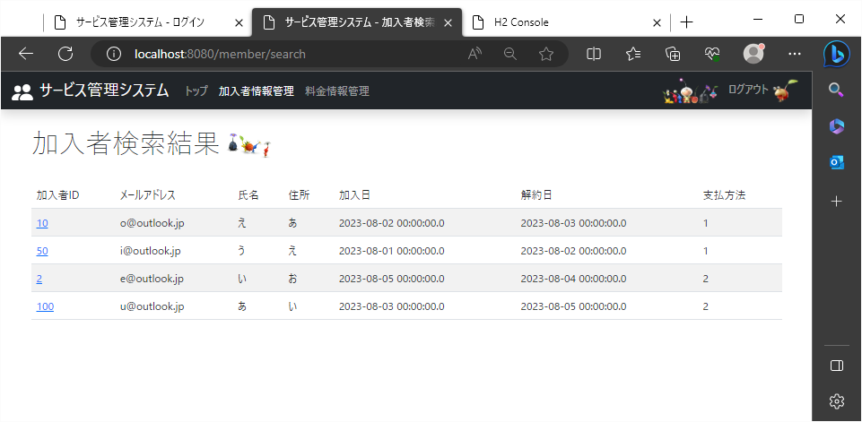

 |  |  | 手順④
 |  |  | 氏名の文字列が大きい順にレコードが表示される
 |  | 手順⑤
 |  | 入力した文字列を持ったレコードが表示される

17
2023/8/23

 | 氏名項目で検索する際の表示順が、氏名・降順の時
 | 加入者編集ページ
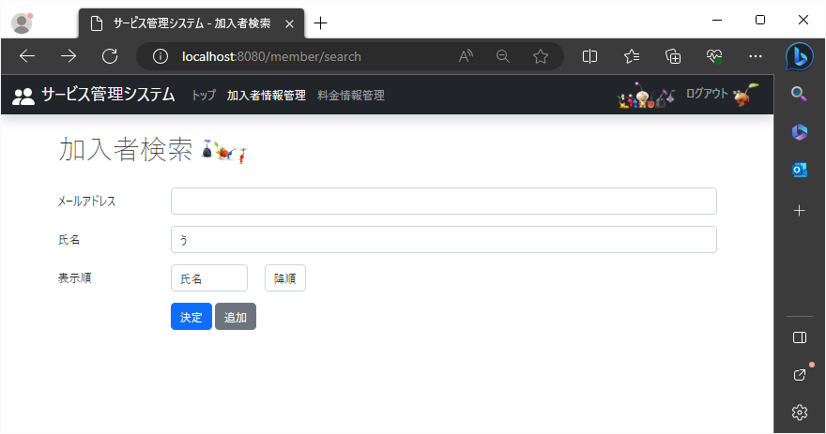

 |  | 手順① |  |  | 手順② | 手順③
 |  | 「氏名」を選択 |  |  | 「降順」を選択 | 文字列入力

 |  |  |  |  | ←
 |  |  | ←

 |  |  |  | aデータ使用
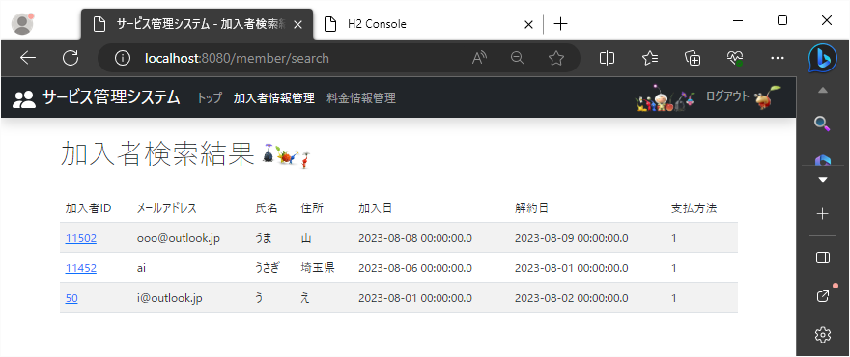

 |  | 手順④
 |  | ・氏名の文字コードが大きい順にレコードが表示される
 |  | ・入力した文字列を持つレコードが表示される

18
！2023/8/23

 | メールアドレス項目と氏名項目で検索する際の表示順が、氏名・降順の時
 | 加入者編集ページ
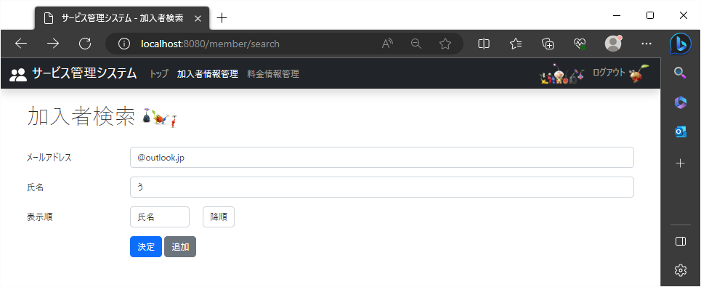

 |  |  | 手順① |  |  | 手順② |  | 手順③
 |  |  | 「氏名」を選択 |  |  | 「降順」を選択 |  | 文字列入力

 |  |  |  |  |  | ← | 手順④
 |  |  |  | ← |  |  | 文字列入力

 |  |  |  |  | aデータ使用

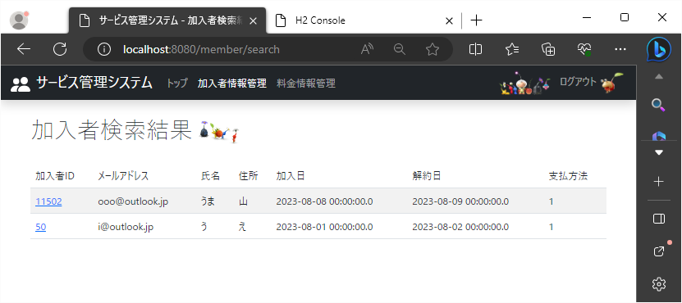

 |  |  | 手順⑤
 |  |  | ・氏名の文字コードが大きい順にレコードが表示される

 |  | 手順⑥
 |  | 入力した文字列を持ったレコードが表示される

19
!2023/8/23

 | 料金編集ページ
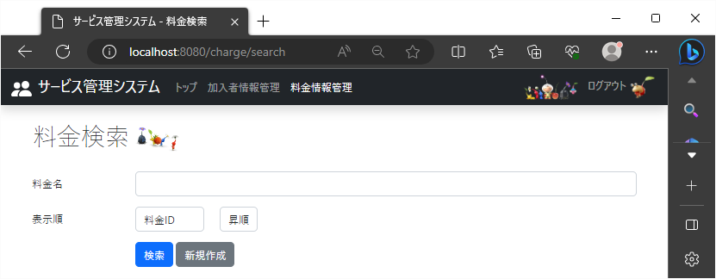

 |  | 19-1 |  |  | 19-2
 |  | 料金検索名の下に表示順の文字を表示 |  |  | 項目を一覧で選択できるプルダウンを適当な枠のサイズで表示

 |  |  |  |  | 19-3
 |  |  |  |  | 検索条件を指定するプルダウンを適当な枠のサイズで表示

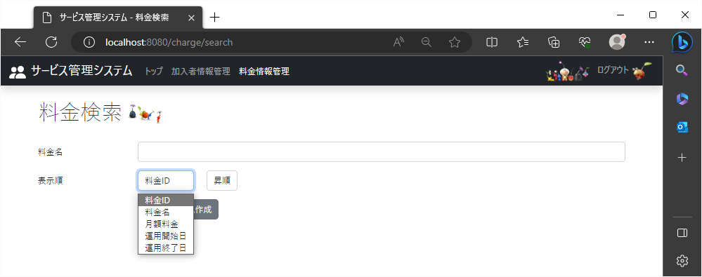

 |  |  | 手順①19-4
 |  |  | 検索結果画面で表示する項目の列名が縦に選択できる形で表示
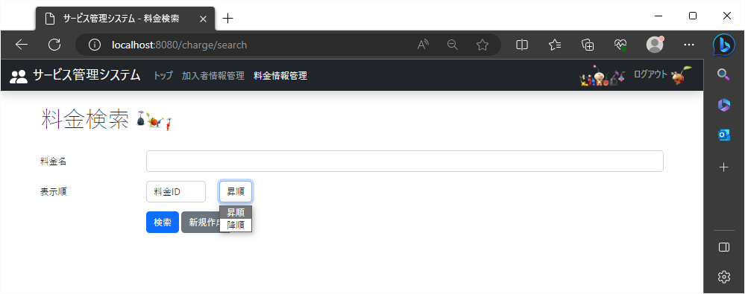

 |  |  |  | 手順②19-5
 |  |  |  | 検索結果画面で表示する際の条件が昇順と降順が縦に選択できる形で表示

20
'2023/8/23

 | 未入力状態で検索する際の表示順が、加入者ID・昇順の時
 | 料金編集ページ
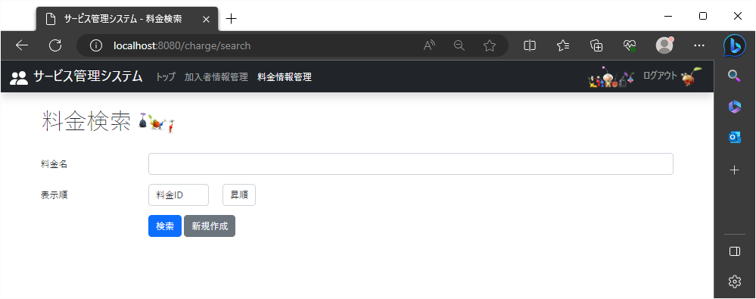

 |  |  | 手順① |  | 手順②
 |  |  | 「料金ID」を選択 |  | 「昇順」を選択
 |  |  |  | ← | ←

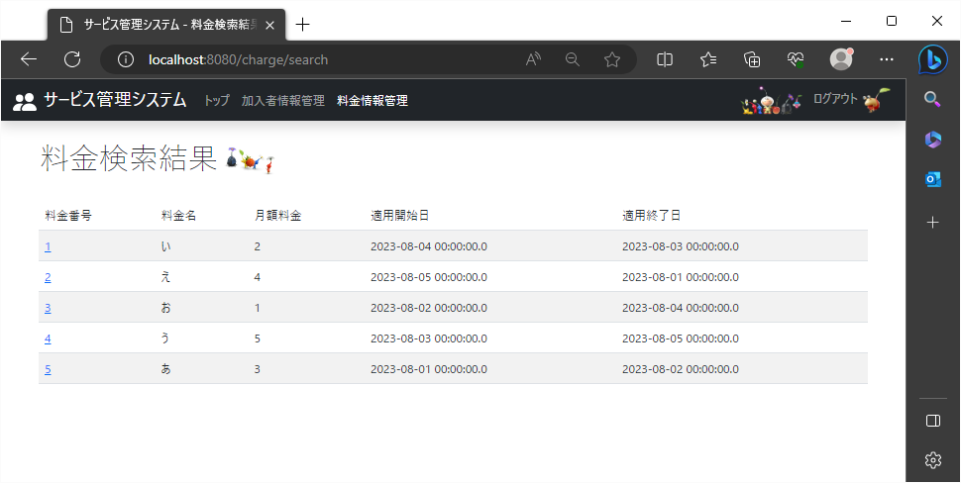

 |  | 手順③
 |  | 料金IDの数字が小さい順にレコードが表示される

21
'2023/8/23

 | 未入力状態で検索する際の表示順が、料金名・昇順の時
 | 料金編集ページ
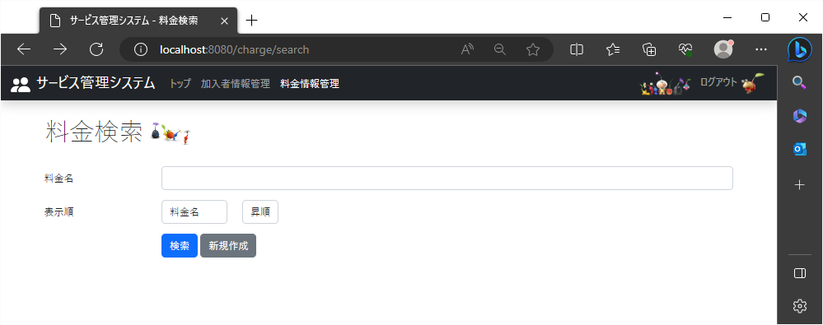

 |  | 手順① |  | 手順②
 |  | 「料金名」を選択 |  | 「昇順」を選択
 |  |  |  | ←
 |  |  | ←



 |  | 手順③
 |  | 料金名の文字コードが小さい順にレコードが表示される

22
'2023/8/23

 | 未入力状態で検索する際の表示順が、月額料金・昇順の時
 | 料金編集ページ
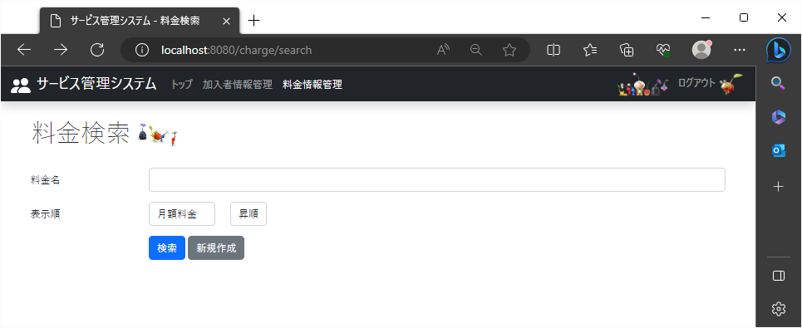

 |  | 手順① |  | 手順②
 |  | 「月額料金」を選択 |  | 「昇順」を選択
 |  |  |  | ←

 |  |  | ←



 |  |  | 手順③
 |  |  | 月額料金の数字が小さい順にレコードが表示される

23
'2023/8/23

 | 未入力状態で検索する際の表示順が、運用開始日・昇順の時
 | 料金編集ページ


 |  | 手順① |  |  | 手順②
 |  | 「運用開始日」を選択 |  |  | 「昇順」を選択
 |  |  |  |  | ←

 |  |  | ←

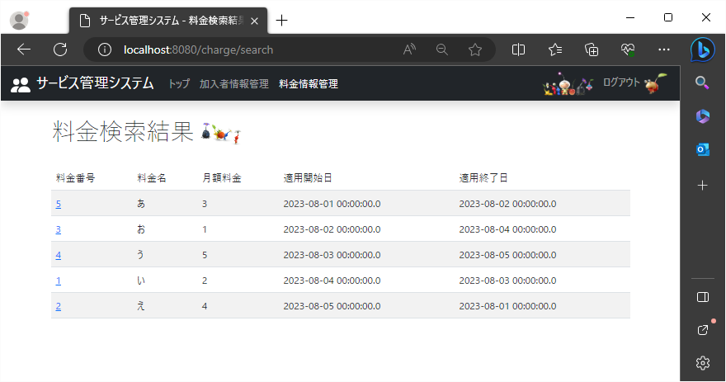

 |  |  |  | 手順③
 |  |  |  | 運用開始日の数字が小さい順にレコードが表示される

24
'2023/8/23

 | 未入力状態で検索する際の表示順が、運用終了日・昇順の時
 | 料金編集ページ


 |  | 手順① |  | 手順②
 |  | 「運用終了日」を選択 |  | 「昇順」を選択
 |  |  |  | ←

 |  |  | ←



 |  |  |  |  | 手順③
 |  |  |  |  | 運用終了日の数字が小さい順にレコードが表示される

25
'2023/8/23

 | 未入力状態で検索する際の表示順が、加入者ID・降順の時
 | 料金編集ページ
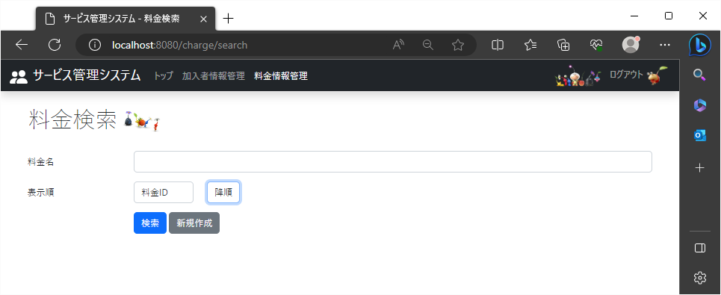

 |  |  | 手順① |  | 手順②
 |  |  | 「料金ID」を選択 |  | 「降順」を選択
 |  |  |  | ←
 |  |  |  |  | ←

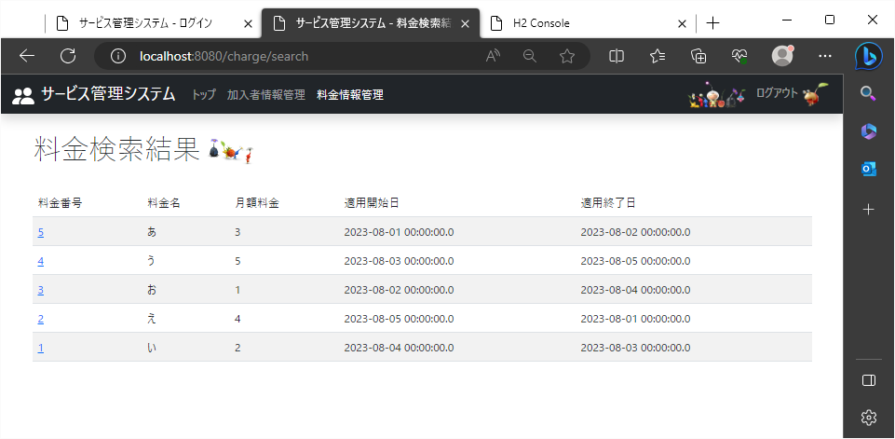

 |  | 手順③
 |  | 料金IDの数字が大きい順にレコードが表示される

26
'2023/8/23

 | 未入力状態で検索する際の表示順が、料金名・降順の時
 | 料金編集ページ
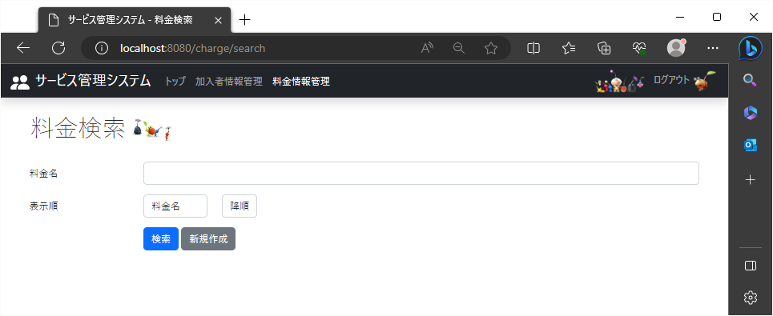

 |  | 手順① |  | 手順②
 |  | 「料金名」を選択 |  | 「降順」を選択

 |  |  | ← | ←

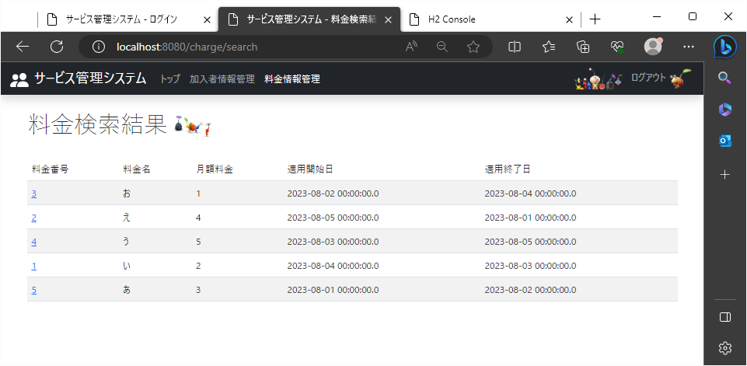

 |  | 手順③
 |  | 料金名の文字コードが大きい順にレコードが表示される

27
'2023/8/23

 | 未入力状態で検索する際の表示順が、月額料金・降順の時
 | 料金編集ページ
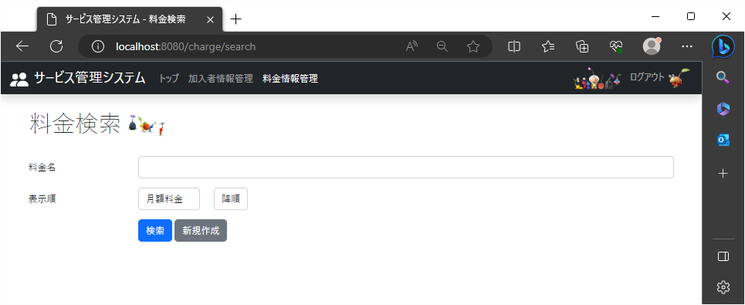

 |  | 手順① |  | 手順②
 |  | 「月額料金」を選択 |  | 「降順」を選択

 |  |  |  | ←
 |  |  | ←



 |  |  | 手順③
 |  |  | 月額料金の数字が大きい順にレコードが表示される

28
'2023/8/23

 | 未入力状態で検索する際の表示順が、運用開始日・降順の時
 | 料金編集ページ


 |  | 手順① |  |  | 手順②
 |  | 「運用開始日」を選択 |  |  | 「降順」を選択

 |  |  |  |  | ←

 |  |  | ←



 |  |  |  | 手順③
 |  |  |  | 運用開始日の数字が大きい順にレコードが表示される

29
'2023/8/23

 | 未入力状態で検索する際の表示順が、運用終了日・降順の時
 | 料金編集ページ


 |  | 手順① |  | 手順②
 |  | 「運用終了日」を選択 |  | 「降順」を選択

 |  |  |  | ←

 |  |  | ←



 |  |  |  |  | 手順③
 |  |  |  |  | 運用終了日の数字が大きい順にレコードが表示される

30
2023/8/23

 | 料金名項目で検索する際の表示順が、料金名・降順の時
 | 料金編集ページ
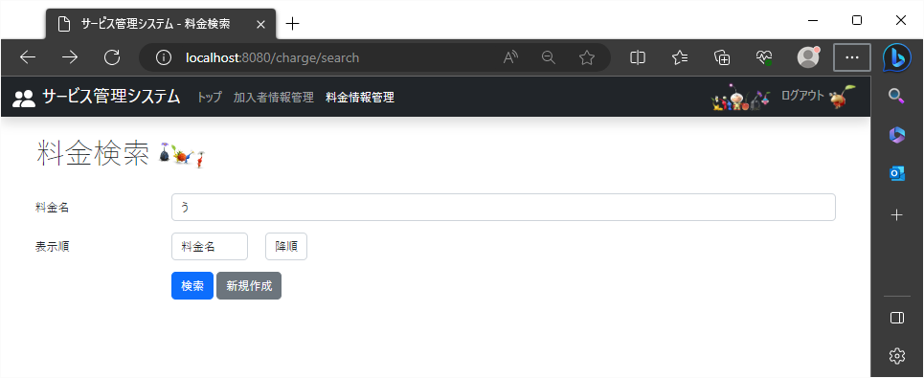

 |  |  | 手順① |  |  | 手順② | 手順③
 |  |  | 「料金名」を選択 |  |  | 「降順」を選択 | 文字列入力

 |  |  |  | ← |  | ←

 |  |  |  |  | bデータ使用
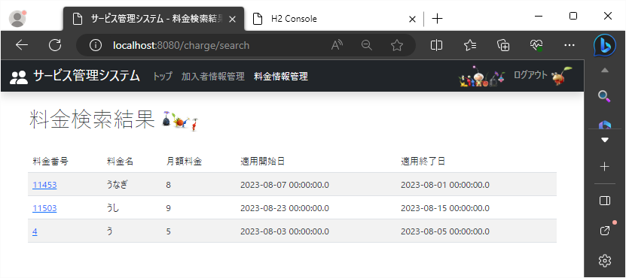

 |  | 手順④
 |  | ・料金名の文字コードが大きい順にレコードが表示される
 |  | ・入力した文字列を持つレコードが表示される

